Métricas
Frecuencia promedio de fricción por equipo
FRECUENCIA PROMEDIO DE FRICCIÓN POR EQUIPO
Equipo | Puntuación promedio (1–5)
Marketing | 1.80
Tecnología / Desarrollo | 3.00
Product Design | 2.00
Escala: 1=Casi nunca · 2=Ocasional · 4=Frecuente · 5=Muy frecuente

Tiempo perdido por semana (16 respuestas)
DISTRIBUCIÓN DE TIEMPO PERDIDO POR SEMANA
Rango de tiempo | Respuestas (n)
Menos de 30 minutos | 5
Entre 30 min y 1 hora | 9
Entre 1 y 3 horas | 1
Más de 3 horas | 1
TOTAL | 16

Matriz F×I
MATRIZ FRECUENCIA × IMPACTO — 5 Clusters de Fricción
Posición de cada cluster según frecuencia (encuesta) e impacto en flujo de trabajo (valoración cualitativa del equipo de diseño).
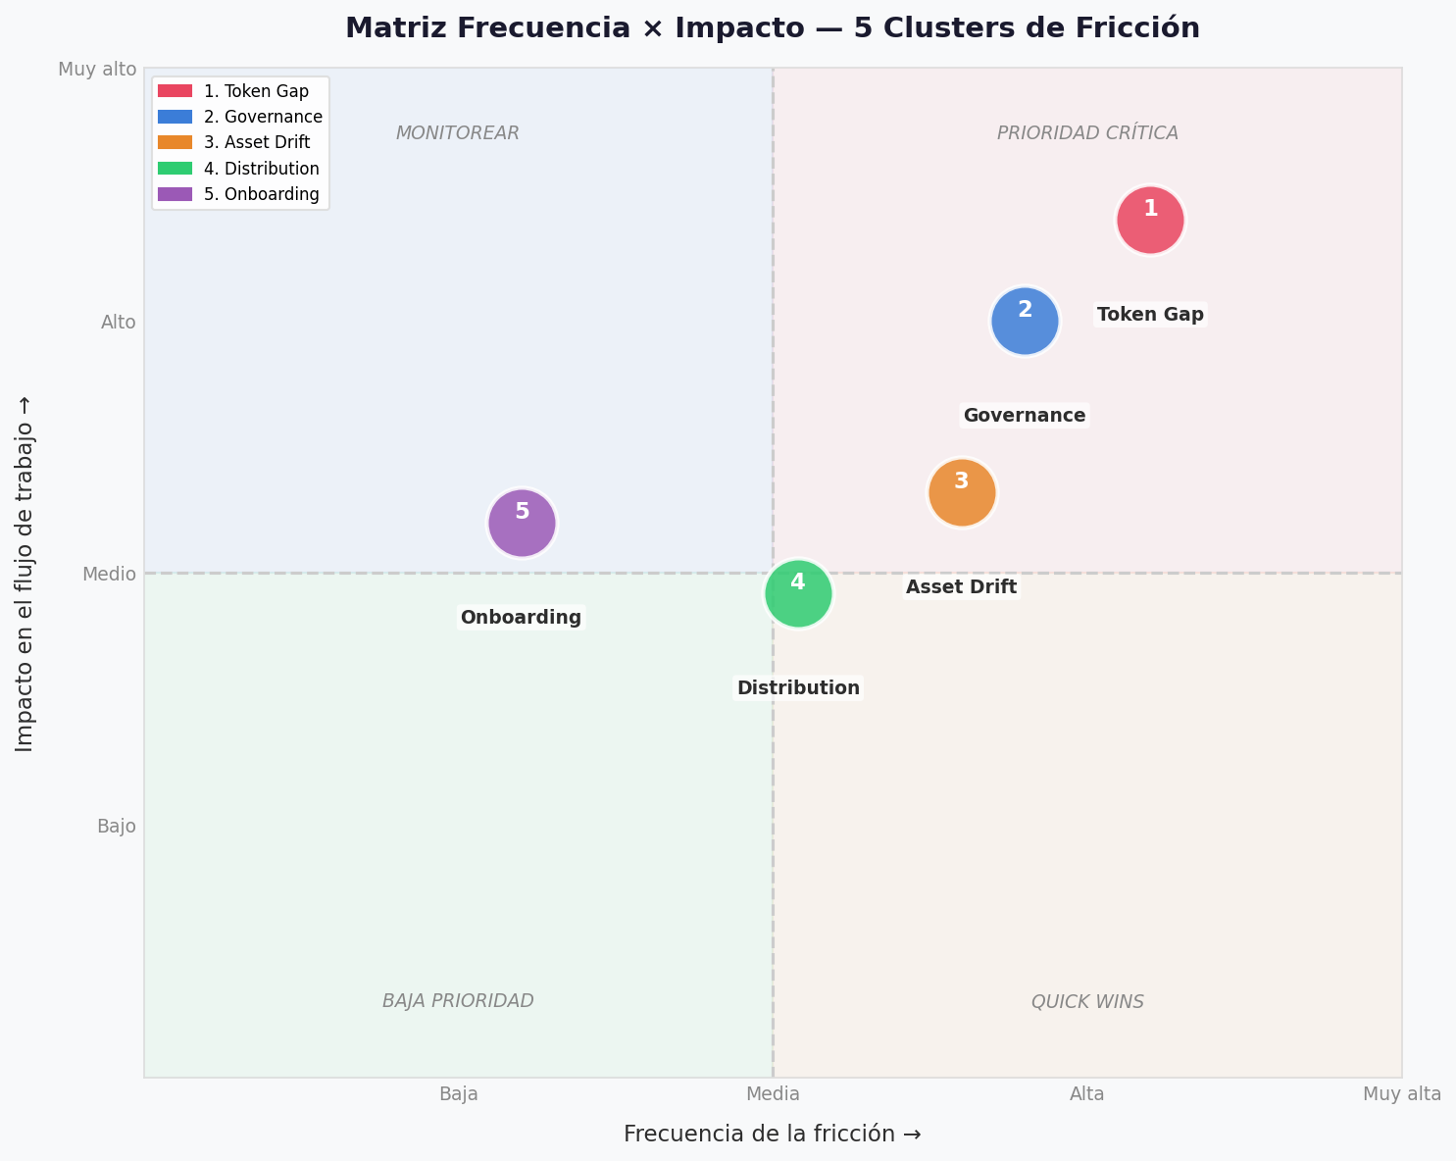

CLUSTERS
1. Token Gap — Desincronización Diseño↔Código
2. Governance — Gobierno y Versionado
3. Asset Drift — Assets Visuales Desactualizados
4. Distribution — Accesibilidad y Distribución
5. Onboarding — Capacitación y Documentación

